Лист1
 | x1 | x2
О1 | 2 | 2
О2 | 6 | 11
О3 | 12 | 7
О4 | 4 | 3
О5 | 7 | 14
О6 | 14 | 9
О7 | 8 | 2

d e | 1 | 2 | 3 | 4 | 5 | 6 | 7
1 | 0.00 | 9.85 | 11.18 | 2.24 | 13.00 | 13.89 | 6.00
2 | 9.85 | 0.00 | 7.21 | 8.25 | 3.16 | 8.25 | 9.22
3 | 11.18 | 7.21 | 0.00 | 8.94 | 8.60 | 2.83 | 6.40
4 | 2.24 | 8.25 | 8.94 | 0.00 | 11.40 | 11.66 | 4.12
5 | 13.00 | 3.16 | 8.60 | 11.40 | 0.00 | 8.60 | 12.04
6 | 13.89 | 8.25 | 2.83 | 11.66 | 8.60 | 0.00 | 9.22
7 | 6.00 | 9.22 | 6.40 | 4.12 | 12.04 | 9.22 | 0.00

d ch | 1 | 2 | 3 | 4 | 5 | 6 | 7
1 | 0 | 9 | 10 | 2 | 12 | 12 | 6
2 | 9 | 0 | 6 | 8 | 3 | 8 | 9
3 | 10 | 6 | 0 | 8 | 7 | 2 | 5
4 | 2 | 8 | 8 | 0 | 11 | 10 | 4
5 | 12 | 3 | 7 | 11 | 0 | 7 | 12
6 | 12 | 8 | 2 | 10 | 7 | 0 | 7
7 | 6 | 9 | 5 | 4 | 12 | 7 | 0

d h | 1 | 2 | 3 | 4 | 5 | 6 | 7
1 | 0 | 13 | 15 | 3 | 17 | 19 | 6
2 | 13 | 0 | 10 | 10 | 4 | 10 | 11
3 | 15 | 10 | 0 | 12 | 12 | 4 | 9
4 | 3 | 10 | 12 | 0 | 14 | 16 | 5
5 | 17 | 4 | 12 | 14 | 0 | 12 | 13
6 | 19 | 10 | 4 | 16 | 12 | 0 | 13
7 | 6 | 11 | 9 | 5 | 13 | 13 | 0

ближний сосед
2 | 2
6 | 11
12 | 7
4 | 3
7 | 14
14 | 9
8 | 2
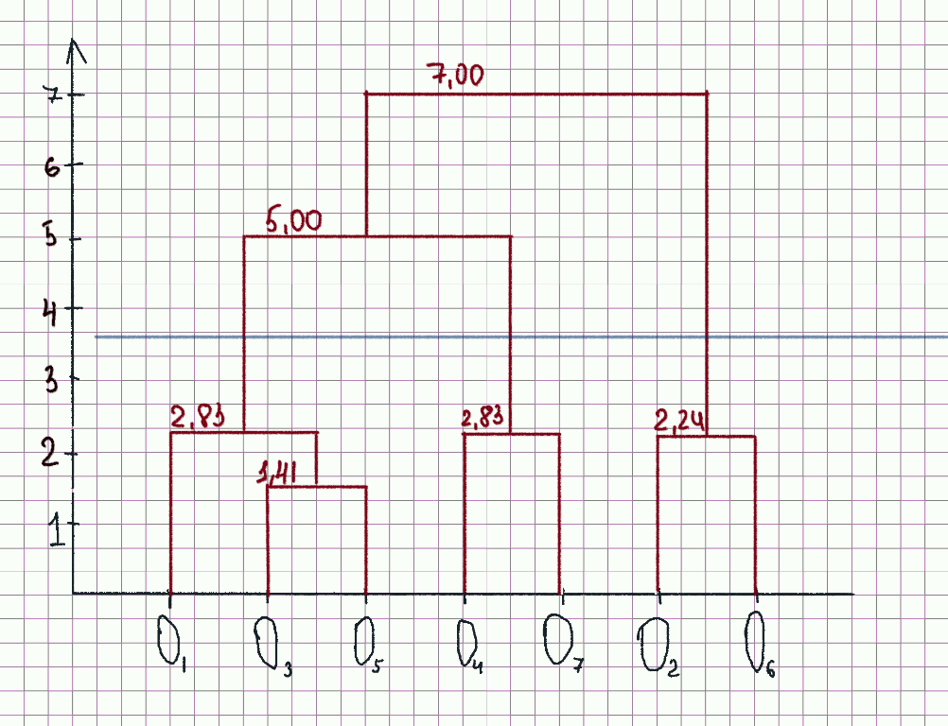
d e | 1 | 2 | 3 | 4 | 5 | 6 | 7
1 | 0.00 | 10.05 | 2.83 | 7.81 | 3.16 | 11.05 | 10.63 |  | 2.83
2 | 10.05 | 0.00 | 8.06 | 7.07 | 7.00 | 2.24 | 7.62 |  | 2.24
3 | 2.83 | 8.06 | 0.00 | 5.00 | 1.41 | 9.49 | 7.81 |  | 1.41
4 | 7.81 | 7.07 | 5.00 | 0.00 | 5.39 | 9.22 | 2.83 |  | 2.83
5 | 3.16 | 7.00 | 1.41 | 5.39 | 0.00 | 8.25 | 8.06 |  | 8.06
6 | 11.05 | 2.24 | 9.49 | 9.22 | 8.25 | 0.00 | 9.85
7 | 10.63 | 7.62 | 7.81 | 2.83 | 8.06 | 9.85 | 0.00

 | о1 | о2 | о3-о5 | о4 | о6 | о7
о1 | 0.00 | 10.05 | 2.83 | 7.81 | 11.05 | 10.63 |  | 2.83
о2 | 10.05 | 0.00 | 7.00 | 7.07 | 2.24 | 7.62 |  | 2.24
о3-о5 | 2.83 | 7.00 | 0.00 | 5.00 | 8.25 | 7.81 |  | 5.00
о4 | 7.81 | 7.07 | 5.00 | 0.00 | 9.22 | 2.83 |  | 2.83
о6 | 11.05 | 2.24 | 8.25 | 9.22 | 0.00 | 9.85 |  | 9.85
о7 | 10.63 | 7.62 | 7.81 | 2.83 | 9.85 | 0.00

 | о1 | о2-о6 | о3-о5 | о4 | о7
о1 | 0.00 | 10.05 | 2.83 | 7.81 | 10.63 |  | 2.83
о2-о6 | 10.05 | 0.00 | 7.00 | 7.07 | 7.62 |  | 7.00
о3-о5 | 2.83 | 7.00 | 0.00 | 5.00 | 7.81 |  | 5.00
о4 | 7.81 | 7.07 | 5.00 | 0.00 | 2.83 |  | 2.83
о7 | 10.63 | 7.62 | 7.81 | 2.83 | 0.00

 | о2-о6 | o1-о3-о5 | о4 | о7
о2-о6 | 0.00 | 7.00 | 7.07 | 7.62 |  | 7.00
o1-о3-о5 | 7.00 | 0.00 | 5.00 | 7.81 |  | 5.00
о4 | 7.07 | 5.00 | 0.00 | 2.83 |  | 2.83
о7 | 7.62 | 7.81 | 2.83 | 0.00

 | о2-о6 | o1-о3-о5 | о4-o7
о2-о6 | 0.00 | 7.00 | 7.07 |  |  | 7.00
o1-о3-о5 | 7.00 | 0.00 | 5.00 |  |  | 5.00
о4-o7 | 7.07 | 5.00 | 0.00

 | о2-о6 | o1-о3-о5-о4-о7
о2-о6 | 0.00 | 7.00
o1-о3-о5-о4-о7 | 7.00 | 0.00

дальний сосед
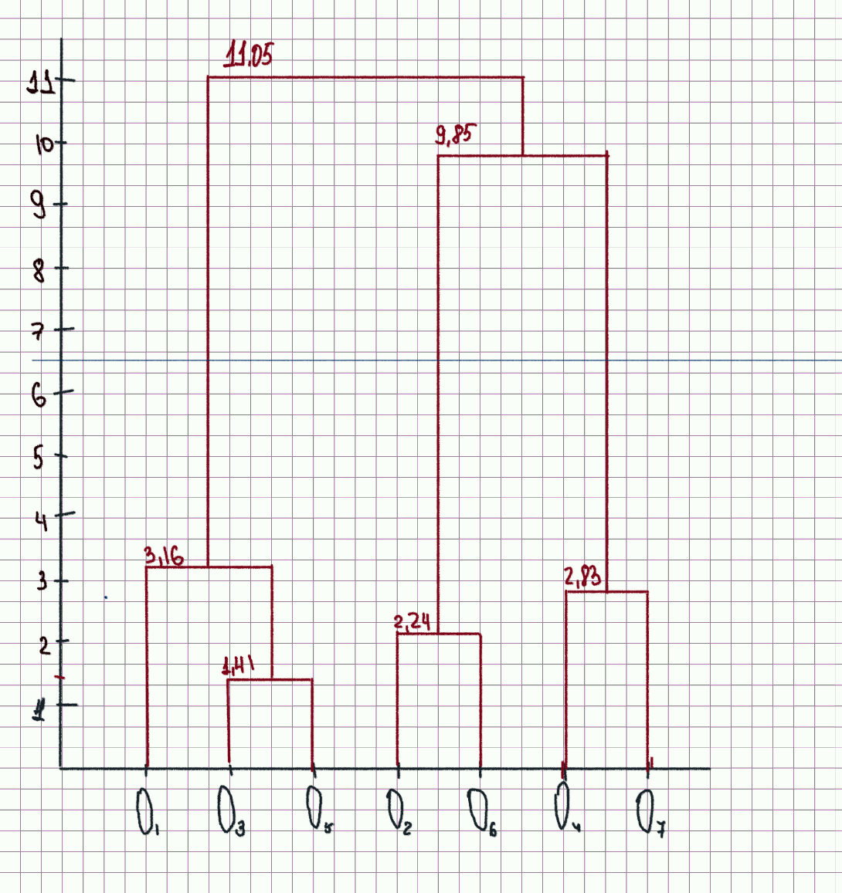
2 | 2
6 | 11
12 | 7
4 | 3
7 | 14
14 | 9
8 | 2
d e | 1 | 2 | 3 | 4 | 5 | 6 | 7
1 | 0.00 | 10.05 | 2.83 | 7.81 | 3.16 | 11.05 | 10.63 |  | 2.83
2 | 10.05 | 0.00 | 8.06 | 7.07 | 7.00 | 2.24 | 7.62 |  | 2.24
3 | 2.83 | 8.06 | 0.00 | 5.00 | 1.41 | 9.49 | 7.81 |  | 1.41
4 | 7.81 | 7.07 | 5.00 | 0.00 | 5.39 | 9.22 | 2.83 |  | 2.83
5 | 3.16 | 7.00 | 1.41 | 5.39 | 0.00 | 8.25 | 8.06 |  | 8.06
6 | 11.05 | 2.24 | 9.49 | 9.22 | 8.25 | 0.00 | 9.85
7 | 10.63 | 7.62 | 7.81 | 2.83 | 8.06 | 9.85 | 0.00

 | о1 | о2 | о3-о5 | о4 | о6 | о7
о1 | 0.00 | 10.05 | 3.16 | 7.81 | 11.05 | 10.63 |  | 3.16
о2 | 10.05 | 0.00 | 8.06 | 7.07 | 2.24 | 7.62 |  | 2.24
о3-о5 | 3.16 | 8.06 | 0.00 | 5.39 | 9.49 | 8.06 |  | 5.39
о4 | 7.81 | 7.07 | 5.39 | 0.00 | 9.22 | 2.83 |  | 2.83
о6 | 11.05 | 2.24 | 9.49 | 9.22 | 0.00 | 9.85 |  | 9.85
о7 | 10.63 | 7.62 | 8.06 | 2.83 | 9.85 | 0.00

 | о1 | о2-о6 | о3-о5 | о4 | о7
о1 | 0.00 | 11.05 | 3.16 | 7.81 | 11.05 |  | 3.16
о2-о6 | 11.05 | 0.00 | 9.49 | 9.22 | 9.85 |  | 9.22
о3-о5 | 3.16 | 9.49 | 0.00 | 5.39 | 9.49 |  | 5.39
о4 | 7.81 | 9.22 | 5.39 | 0.00 | 2.83 |  | 2.83
о7 | 11.05 | 2.24 | 9.49 | 2.83 | 0.00

 | о1 | о2-о6 | о3-о5 | о4-о7
о1 | 0.00 | 11.05 | 3.16 | 11.05 |  | 3.16
о2-о6 | 11.05 | 0.00 | 9.49 | 9.85 |  | 9.49
о3-о5 | 3.16 | 9.49 | 0.00 | 9.49 |  | 8.06
о4-о7 | 11.05 | 9.85 | 9.49 | 0.00

 | о1-о3-о5 | о2-о6 | о4-о7
о1-о3-о5 | 0.00 | 11.05 | 11.05 |  | 11.05
о2-о6 | 11.05 | 0.00 | 9.85 |  | 9.85
о4-о7 | 11.05 | 9.85 | 0.00

 | о1-о3-о5 | о2-о6-о4-о7
о1-о3-о5 | 0.00 | 11.05
о2-о6-о4-о7 | 11.05 | 0.00

дивизимный метод
2 | 2
6 | 11
12 | 7
4 | 3
7 | 14
14 | 9
8 | 2
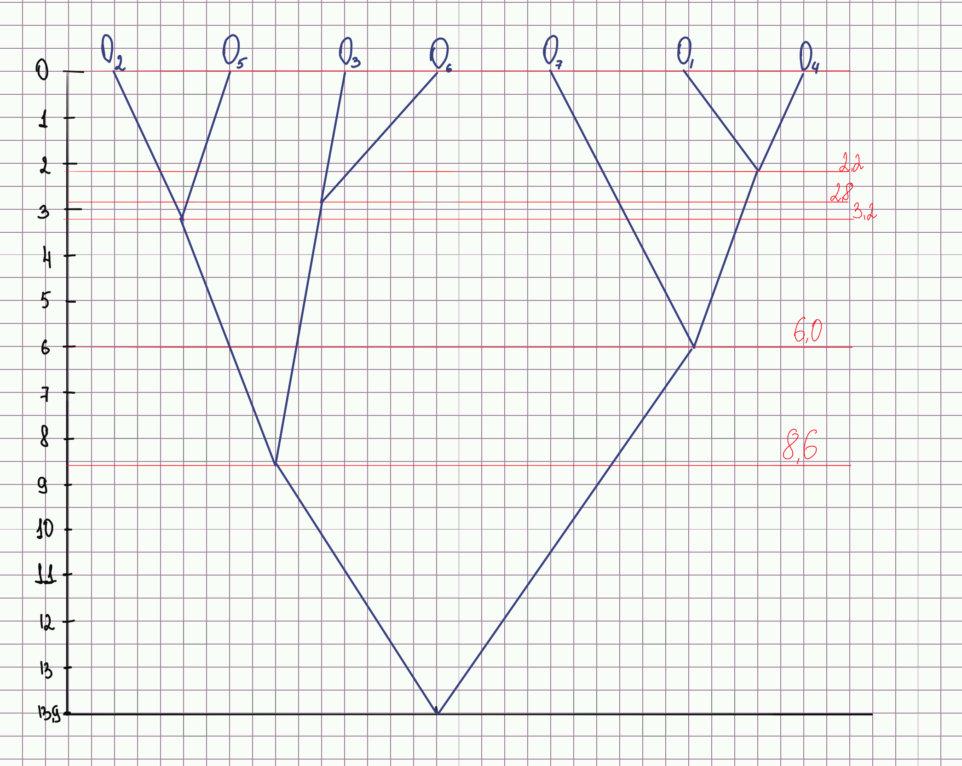
d e | 1 | 2 | 3 | 4 | 5 | 6 | 7
1 | 0.000 | 9.849 | 11.180 | 2.236 | 13.000 | 13.892 | 6.000 |  | 13.892
2 | 9.849 | 0.000 | 7.211 | 8.246 | 3.162 | 8.246 | 9.220 |  | 9.849
3 | 11.180 | 7.211 | 0.000 | 8.944 | 8.602 | 2.828 | 6.403 |  | 11.180
4 | 2.236 | 8.246 | 8.944 | 0.000 | 11.402 | 11.662 | 4.123 |  | 11.662
5 | 13.000 | 3.162 | 8.602 | 11.402 | 0.000 | 8.602 | 12.042 |  | 13.000
6 | 13.892 | 8.246 | 2.828 | 11.662 | 8.602 | 0.000 | 9.220 |  | 13.892
7 | 6.000 | 9.220 | 6.403 | 4.123 | 12.042 | 9.220 | 0.000 |  | 12.042

 | 13.892 | 9.849 | 11.180 | 11.662 | 13.000 | 13.892 | 12.042

S1 | O1; O4; O7

d e | 1 | 4 | 7
1 | 0.000 | 2.236 | 6.000 |  | 6.000
4 | 2.236 | 0.000 | 4.123 |  | 4.123
7 | 6.000 | 4.123 | 0.000 |  | 6.000

S2 | O1; O4

d e | 1 | 4
1 | 0.000 | 2.236
4 | 2.236 | 0.000

S3 | O1 |  | S4 | O4 |  | S5 | O7

S6 | O6; O2; O3; O5

d e | 2 | 3 | 5 | 6
2 | 0.000 | 7.211 | 3.162 | 8.246 |  | 8.246
3 | 7.211 | 0.000 | 8.602 | 2.828 |  | 8.602
5 | 3.162 | 8.602 | 0.000 | 8.602 |  | 8.602
6 | 8.246 | 2.828 | 8.602 | 0.000 |  | 8.602

S7 | O3; O6 |  |  |  |  | S10 | O5; O2

d e | 3 | 6 |  |  |  | d e | 2 | 5
3 | 0.000 | 2.828 |  |  |  | 2 | 0.000 | 3.162
6 | 2.828 | 0.000 |  |  |  | 5 | 3.162 | 0.000

S8 | O3 |  | S9 | O6 |  | S11 | O2 |  | S12 | O5

итерация 1
 | x1 | x2
О1 | 2 | 2
О2 | 6 | 11
О3 | 12 | 7
О4 | 4 | 3
О5 | 7 | 14
О6 | 14 | 9
О7 | 8 | 2
e1 | 14 | 9
e2 | 4 | 3
e3 | 8 | 2
w1 | 1
w2 | 1
w3 | 1 |  | x1 | x2

О1 | 2 | 2 |  |  | 8.2462112512
О2 | 6 | 11 |  |  | 9.0138781887
О3 | 12 | 7 |  |  | 9.2195444573
О4 | 4 | 3
О5 | 7 | 14
О6 | 14 | 9
О7 | 8 | 2
e1 | 10 | 10
e2 | 3 | 2.5
e3 | 8 | 2
w1 | 2
w2 | 2
w3 | 1

О1 | 2 | 2
О2 | 6 | 11
О3 | 12 | 7
О4 | 4 | 3
О5 | 7 | 14
О6 | 14 | 9
О7 | 8 | 2
e1 | 10.666666667 | 9
e2 | 3 | 2.5
e3 | 8 | 2
w1 | 3
w2 | 2
w3 | 1

О1 | 2 | 2
О2 | 6 | 11
О3 | 12 | 7
О4 | 4 | 3
О5 | 7 | 14
О6 | 14 | 9
О7 | 8 | 2
e1 | 9.75 | 10.25
e2 | 3 | 2.5
e3 | 8 | 2
w1 | 4
w2 | 2
w3 | 1

итерация 2
 | ряд 1 |  | ряд 2
2 | 2 | 9.75 | 10.25
6 | 11 | 3 | 2.5
12 | 7 | 8 | 2
4 | 3
7 | 14
14 | 9
8 | 2
 | x1 | x2
О1 | 2 | 2
О2 | 6 | 11
О3 | 12 | 7
О4 | 4 | 3
О5 | 7 | 14
О6 | 14 | 9
О7 | 8 | 2
e1 | 9.75 | 10.25
e2 | 3 | 2.5
e3 | 8 | 2
w1 | 4
w2 | 2
w3 | 1

О1 | 2 | 2
О2 | 6 | 11
О3 | 12 | 7
О4 | 4 | 3
О5 | 7 | 14
О6 | 14 | 9
О7 | 8 | 2
e1 | 9 | 10.4
e2 | 2.67 | 2.33
e3 | 8 | 2
w1 | 5
w2 | 3
w3 | 1

О1 | 2 | 2
О2 | 6 | 11
О3 | 12 | 7
О4 | 4 | 3
О5 | 7 | 14
О6 | 14 | 9
О7 | 8 | 2
e1 | 9.5 | 9.83
e2 | 3 | 2.50
e3 | 8 | 2
w1 | 6
w2 | 4
w3 | 1

О1 | 2 | 2
О2 | 6 | 11
О3 | 12 | 7
О4 | 4 | 3
О5 | 7 | 14
О6 | 14 | 9
О7 | 8 | 2
e1 | 9.1428571429 | 10.43
e2 | 3.2 | 2.60
e3 | 8 | 2
w1 | 7
w2 | 4
w3 | 1

О1 | 2 | 2
О2 | 6 | 11
О3 | 12 | 7
О4 | 4 | 3
О5 | 7 | 14
О6 | 14 | 9
О7 | 8 | 2
e1 | 9.75 | 10.25
e2 | 3.36 | 2.68
e3 | 8 | 2
w1 | 8
w2 | 4
w3 | 1

итерация 3
 | ряд 1 |  | ряд 2
2 | 2 | 9.1428571429 | 10.43
6 | 11 | 3.2 | 2.60
12 | 7 | 8 | 2.00
4 | 3
7 | 14
14 | 9
8 | 2
О1 | 2 | 2
О2 | 6 | 11
О3 | 12 | 7
О4 | 4 | 3
О5 | 7 | 14
О6 | 14 | 9
О7 | 8 | 2
e1 | 9.75 | 10.25
e2 | 3.36 | 2.68
e3 | 8 | 2
w1 | 8
w2 | 4
w3 | 1

 | ряд 1 |  | ряд 2
2 | 2 | 9.3333333333 | 10.333333333
6 | 11 | 3.088 | 2.544
12 | 7 | 8 | 2
4 | 3
7 | 14
14 | 9
8 | 2
О1 | 2 | 2
О2 | 6 | 11
О3 | 12 | 7
О4 | 4 | 3
О5 | 7 | 14
О6 | 14 | 9
О7 | 8 | 2
e1 | 9.3333333333 | 10.333333333
e2 | 3.088 | 2.544
e3 | 8 | 2
w1 | 9
w2 | 5
w3 | 1

 | ряд 1 |  | ряд 2
2 | 2 | 9.60 | 10.00
6 | 11 | 3.24 | 2.62
12 | 7 | 8.00 | 2.00
4 | 3
7 | 14
14 | 9
8 | 2
О1 | 2 | 2
О2 | 6 | 11
О3 | 12 | 7
О4 | 4 | 3
О5 | 7 | 14
О6 | 14 | 9
О7 | 8 | 2
e1 | 9.60 | 10.00
e2 | 3.24 | 2.62
e3 | 8 | 2
w1 | 10
w2 | 6
w3 | 1

 | ряд 1 |  | ряд 2
2 | 2 | 9.36 | 10.36
6 | 11 | 3.24 | 2.62
12 | 7 | 8.00 | 2.00
4 | 3
7 | 14
14 | 9
8 | 2
О1 | 2 | 2
О2 | 6 | 11
О3 | 12 | 7
О4 | 4 | 3
О5 | 7 | 14
О6 | 14 | 9
О7 | 8 | 2
e1 | 9.36 | 10.36
e2 | 3.24 | 2.62
e3 | 8 | 2
w1 | 11
w2 | 6
w3 | 1

 | ряд 1
2 | 2 | 9.75 | 10.25
6 | 11 | 3.24 | 2.62
12 | 7 | 8.00 | 2.00
4 | 3
7 | 14
14 | 9
8 | 2
О1 | 2 | 2
О2 | 6 | 11
О3 | 12 | 7
О4 | 4 | 3
О5 | 7 | 14
О6 | 14 | 9
О7 | 8 | 2
e1 | 9.75 | 10.25
e2 | 3.24 | 2.62
e3 | 8 | 2
w1 | 12
w2 | 6
w3 | 1

итог
 | x1 | x2 |  | x1 | x2 |  | x1 | x2 |  | x1 | x2
О1 | 2 | 2 | О1 | 2 | 2 | О1 | 2 | 2 | О1 | 2 | 2 | кластер 1 | О1, О4
О2 | 6 | 11 | О2 | 6 | 11 | О2 | 6 | 11 | О2 | 6 | 11 | кластер 2 | О2, О3, О5, О6
О3 | 12 | 7 | О3 | 12 | 7 | О3 | 12 | 7 | О3 | 12 | 7 | кластер 3 | О7
О4 | 4 | 3 | О4 | 4 | 3 | О4 | 4 | 3 | О4 | 4 | 3
О5 | 7 | 14 | О5 | 7 | 14 | О5 | 7 | 14 | О5 | 7 | 14
О6 | 14 | 9 | О6 | 14 | 9 | О6 | 14 | 9 | О6 | 14 | 9
О7 | 8 | 2 | О7 | 8 | 2 | О7 | 8 | 2 | О7 | 8 | 2
e1 | 14 | 9 | e1_1 | 9.75 | 10.25 | e1_2 | 9.75 | 10.25 | e1_3 | 9.75 | 10.25
e2 | 4 | 3 | e2_1 | 3 | 2.5 | e2_2 | 3.36 | 2.68 | e2_3 | 3.24 | 2.62
e3 | 8 | 2 | e3_1 | 8 | 2 | e3_2 | 8 | 2 | e3_3 | 8.00 | 2.00
w1 | 1 |  | w1 | 4 |  | w1 | 8 |  | w1 | 12
w2 | 1 |  | w2 | 2 |  | w2 | 4 |  | w2 | 6
w3 | 1 |  | w3 | 1 |  | w3 | 1 |  | w3 | 1
 | ряд 1 |  | исходные |  | 1 итерация |  | 2 итерация |  | 3 итерация
2 | 2 | 14 | 9 | 9.75 | 10.25 | 9.75 | 10.25 | 9.75 | 10.25
6 | 11 | 4 | 3 | 3 | 2.5 | 3.36 | 2.68 | 3.24 | 2.62
12 | 7 | 8 | 2 | 8 | 2 | 8 | 2 | 8.00 | 2.00
4 | 3
7 | 14
14 | 9
8 | 2

